Общая информация
Система осадконакопления | Подсистема осадконакопления | Фация |  |  | Концептуальная модель (схема)
 |  | Обстановка осадконакопления | Подобстановка осадконакопления | Вещественно-структурные типы отложений
 | 2 |  | 3 |  | 4
Абиссаль | Подножие континентального склона | Подножия глубоководных конусов выноса - накопление среднезернистых "классических" турбидитов | Зона подводных оползней, пластичных | Разнозернистые слоистые отложения с текстурами пластической деформации |  | Основные зоны
 |  |  | Питающие каналы | Массивные, косо- и горизонтально слоистые пески средне-мелкозернистые с прослоями глинистых интракластов |  | Глубоководная равнина | Склон | Шельф | Континент
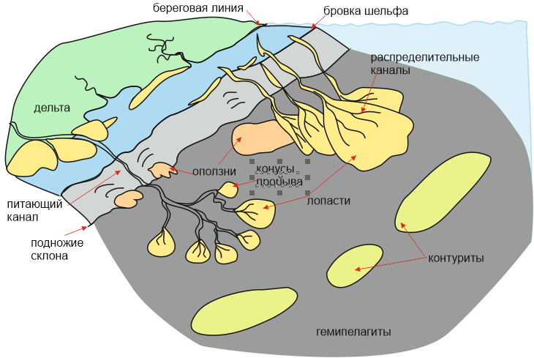
 |  |  | Распределительные каналы/дестрибутивные русла | Массивные, косо- и горизонтально слоистые пески средне-мелкозернистые с прослоями мелких глинистых интракластов, часто мелкомасштабная рябь течения
 |  |  | Прирусловые валы/ леви | Алевриты с частыми мелкими прослоям тонкослоистых песков, встречаются текстуры пластических деформаций
 |  |  | Лопасти (межрусловые осадки/фронтальные конусы) | Пески массивные и мелкокосослоистые с мелкими и тонкими прослоями алевритов и глин, встречаются мелкие глинистые интракласты, цикл Боума
 |  |  | Конусы прорыва (перелива) | Слоистые пески мелкозернистые, с прослоями алевритов, глин и мелких глинистых интракластов
 |  |  | Зона фоновых абисальных отложений | Алевро-глинистые и глинистые тонко горизонтально слоистые отложения
 |  |  | Придонные гряды / контуриты | Глинистые и песчаные отложения циклического строения, наличие шлама |  |  |  | Направление сноса осадков (выбирает пользователь)
 | Глубоководная равнина (спокойная седиментация) | None | Равнина | Тонкослоистые и массивные глинистые осадки со следами горизонтальной биотурбации ихнофации Nereites и планктоногенными организмами - пелагиты и гемипелагиты

